План мероприятий на 2025 год
 |  |  |  |  |  |  |  | УТВЕРЖДАЮ Председатель Октябрьского районного исполнительного комитета ___________________И.М.Намоченко "____"____________________2026 г.
ПЛАН МЕРОПРИЯТИЙ по работе с неиспользуемым и неэффективно используемым имуществом, находящимся в собственности открытых акционерных обществ, в уставных фондах которых доля собственности Октябрьского района составляет более 50%, подлежащего вовлечению в хозяйственный оборот, списанию

Наименование неиспользуемого и неэффективно используемого, а также законсервированного объекта (объекта, в котором расположены неиспользуемые площади), инвентарный номер в соответствии с данными регистра недвижимости*, инвентарный номер по бухгалтерскому учету, адрес места нахождения (область, город, улица, дом) | Назначение объекта (производственное, социально-культурное, складское и так далее) | Год ввода (приобретения) | Дата прекращения использования объекта (месяц, год) | Наличие правоудостоверяющего документа на земельный участок (кадастровый номер), площадь земельного участка | Площадь объекта (кв. метров) |  |  | Сведения об объекте ("н", "н.и.", "ч")** | Способ вовлечения объекта (неиспользуемых площадей) | ФОТО

 |  |  |  |  | общая | неисполь-зуемая | вовлеченная, снесенная
1 | 2 | 3 | 4 | 5 | 6 | 7 | 8 | 9 | 10 | 14
ОАО "Краснослободское", 247321, Октябрьский р-н, аг. Красная Слобода, ул. Советская, д. 24, тел. +375 (2357) 9 38 82, УНП 400031010
Здание телятника, Гомельская обл., Октябрьский р-н, д. Репин | здание специализированное животноводство | 1953 | 01.2023 | не имеется | 864.0 | 864.0 |  | "н" | снос 2 кв. 2026 | 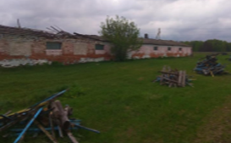
здание осеменаторской на МТФ Красная Слобода аг. Красная Слобода | здание специализированное животноводство |  | 04.12.2025 | не имеется | 20.0 | 20.0 |  | "н" | снос 1 кв. 2026 | 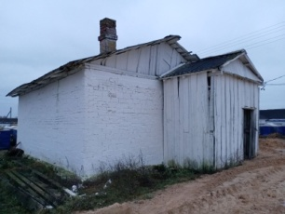
Здание бывшей фермы «Застенок» аг.Поречье | здание специализированное животноводство |  | 01.01.2025 | не имеется | 800.0 | 800.0 |  | "н" | снос 1 кв. 2026 | 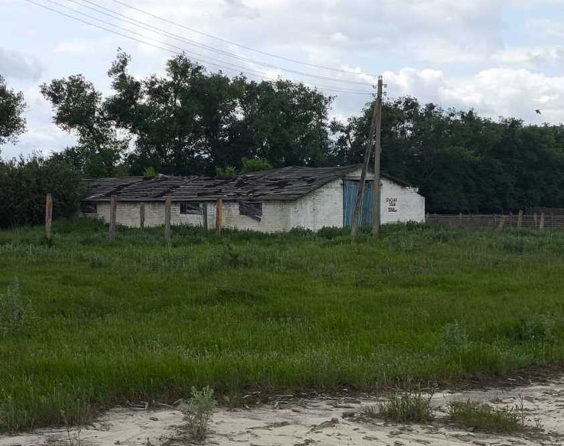
Комплекс зданий, сооружений (бывший зерносушильный комплекс КЗП), Гомельская обл., Октябрьский район, д. Двесница | здание специализированное иного назначения | не установлен | 09.2024 | не имеется | 7000.0 | 7000.0 |  | "н" | снос 3 кв. 2026
Итого: 5 (в том числе: 5 - в 2026 году) |  |  |  |  | 8684.0 | 8684.0
ОАО "Моисеевка", 247312, Гомельская область, Октябрьский р-н, аг. Моисеевка, ул. Гагарина д. 25, тел. +375 (2357) 3-31-62, УНП 400007503
Здание мех. мастерских (инв. № 370), Гомельская обл., Октябрьский р-н, д. Протасы | здание специализированное для производства иного назначения | 1986/2014 | 11.12.2025 | не имеется | 250.0 | 250.0 |  | "н" | снос 3 кв. 2026 | 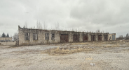
Итого: 1 (в том числе: 1 - в 2026 году) |  |  |  |  | 250.0 | 250.0
Всего по Октябрьскому районному исполнительному комитету: 7 (в том числе: 7 - в 2026 году) |  |  |  |  | 8934.0 | 8934.0 | 0.0

Заместитель председателя райисполкома |  |  |  |  |  |  | А.В.Пищало

